Лист 1
Прайс-лист
МИР ПРЯЖИ

В валюте: руб. (курс 1).
Цены указаны на 07.08.2020

№ | Номенклатура/ Характеристика номенклатуры | Описание | Изображение | Артикул | Цена | Ед. | Остаток | Ссылка на сайт
 | Фельт листовой Астра 41009-3, ассорти, 3 мм, 20*30 см, 4 листа | Фельт листовой Астра 41009-3, ассорти, 3 мм, 20*30 см, 4 листа | 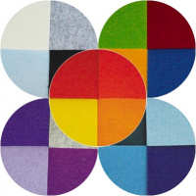 | 41009-3 | 174.82 |  |  | Изображение
 | Фельт листовой Астра 41009-3, ассорти, 3 мм, 20*30 см, 4 листа (№04) |  | 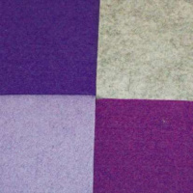 |  | 174.82 | шт | 7 | Изображение
 | Фетр листовой Астра "Горох" 7712689, 1 мм, 20*30 см, 10 листов | Фетр листовой Астра "Горох" 7712689, 1 мм, 20*30 см, 10 листов | 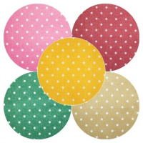 | 7712689 | 123.11 |  |  | Изображение
 | Фетр листовой Астра "Горох" 7712689, 1 мм, 20*30 см, 10 листов (YF 690 коричневый) |  | 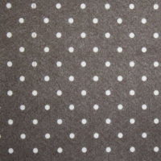 |  | 123.11 | шт | 3 | Изображение
 | Фетр листовой Астра "Зебра" 7714028, 1 мм, 20*30 см, 10 листов | Фетр листовой Астра "Зебра" 7714028, 1 мм, 20*30 см, 10 листов | 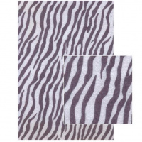 | 7714028 | 126.04 |  |  | Изображение
 | Фетр листовой Астра "Зебра" 7714028, 1 мм, 20*30 см, 10 листов |  |  |  | 126.04 | шт | 30 | Изображение
 | Фетр листовой Астра "Леопард" 7714029, 1 мм, 20*30 см, 10 листов | Фетр листовой Астра "Леопард" 7714029, 1 мм, 20*30 см, 10 листов | 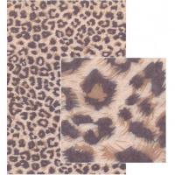 | 7714029 | 126.04 |  |  | Изображение
 | Фетр листовой Астра "Леопард" 7714029, 1 мм, 20*30 см, 10 листов |  |  |  | 126.04 | шт | 4 | Изображение
 | Фетр листовой Астра "Цветочки" 7714025, 1 мм, 20*30 см, 10 листов | Фетр листовой Астра "Цветочки" 7714025, 1 мм, 20*30 см, 10 листов | 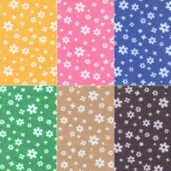 | 7714025 | 126.04 |  |  | Изображение
 | Фетр листовой Астра "Цветочки" 7714025, 1 мм, 20*30 см, 10 листов (YF 602 красный) |  | 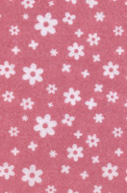 |  | 126.04 | шт | 1 | Изображение
 | Фетр листовой Астра "Цветочки" 7714025, 1 мм, 20*30 см, 10 листов (YF 641 бежевый) |  | 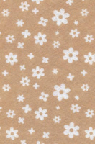 |  | 126.04 | шт | 20 | Изображение
 | Фетр листовой Астра "Цветочки" 7714025, 1 мм, 20*30 см, 10 листов (YF 659 черный) |  | 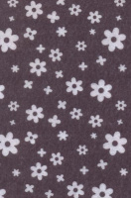 |  | 126.04 | шт | 33 | Изображение
 | Фетр листовой Астра "Цветочки" 7714025, 1 мм, 20*30 см, 10 листов (YF 683 голубой) |  | 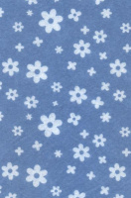 |  | 126.04 | шт | 6 | Изображение
 | Фетр листовой Астра "Цветочки" 7714025, 1 мм, 20*30 см, 10 листов (YF 690 коричневый) |  | 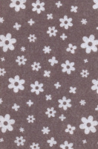 |  | 126.04 | шт | 47 | Изображение
 | Фетр листовой Астра "Цветочки" 7714025, 1 мм, 20*30 см, 10 листов (YF 703 василек) |  | 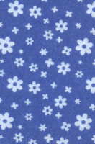 |  | 126.04 | шт | 1 | Изображение
 | Фетр листовой Астра "Цветы-1" 7714026, 1 мм, 20*30 см, 10 листов | Фетр листовой Астра "Цветы-1" 7714026, 1 мм, 20*30 см, 10 листов | 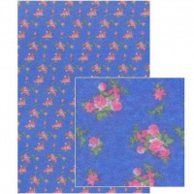 | 7714026 | 126.04 |  |  | Изображение
 | Фетр листовой Астра "Цветы-1" 7714026, 1 мм, 20*30 см, 10 листов |  |  |  | 126.04 | шт | 29 | Изображение

